상품제안서
카카오프렌즈 리본테마 4단 점착메모지 | 상품코드: F24065

 |  |  |  |  |  |  | 02-412-0044 | www.easy1.co.kr
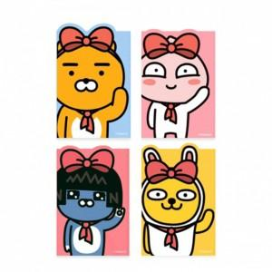

【상세/제작정보】 | 카카오프렌즈 4단 점착 메모지

【인쇄/포장옵션】 | 스티커 / OPP(비닐)

【공급단가】 | 수량 | 200~ | 500~ | 1,000~ | 3,000~ | 5,000~
*VAT별도 | 단가 | 2,200원 | 2,160원 | 2,110원 | 2,060원 | 2,020원

【상품 URL】 | https://dev.easy1.co.kr:443/src/goods_detail.php?gdno=24065

